상품제안서
스위스와그너 에미넌스 유성펜+리필 세트 | 상품코드: F14227

 |  |  |  |  |  |  | 02-412-0044 | www.easy1.co.kr
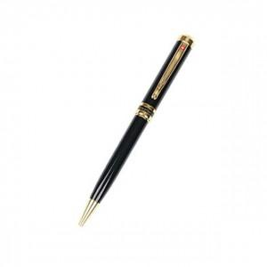

【상세/제작정보】 | 미들링과 클립을 비롯한 펜의 장식품들은 금도금으로 마무리한 고급볼펜

【인쇄/포장옵션】 | 레이저 / 포장지포장

【공급단가】 | 수량 | 30~ | 50~ | 100~ | 500~ | 1,000~
*VAT별도 | 단가 | 20,250원 | 19,500원 | 18,750원 | 18,000원 | 17,550원

【상품 URL】 | https://easy1.co.kr:443/src/goods_detail.php?gdno=14227

